Sheet2
SAM订单号 | 款号 | 名称 | 尺寸 | 折高线 | 图片 | 尺码 | 订单数(包数） | 库存 | 1%损耗 （张） | 最终订购数 | 单价 （USD/PC） | 金额 | 交期
PO1377KYWS | TCT4000 | Bellyband腰封 | 14*60.4cm 350g copper glossy + 4Cprinting + matt laminate 2sides(front/back)+ die cut 双面胶版本 | 1cm高 | 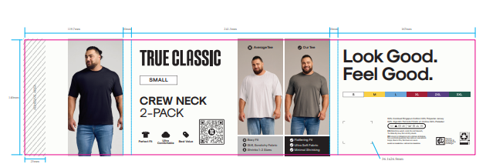 TCT4000 2件包 | S | 2880 |  | 2909 | 2909 | $0.12 | $349.06 | 2025-09-29
 |  |  |  |  |  | M | 14400 | 10800 | 14544 | 3744 | $0.12 | $1,745.28
 |  |  |  |  |  | L | 25920 | 26179 | 26179 | 0 | $0.12 | $3,141.50
 |  |  |  |  |  | XL | 30240 | 21600 | 30542 | 8942 | $0.12 | $3,665.09
 |  |  |  |  |  | 2XL | 15840 | 10800 | 15998 | 5198 | $0.12 | $1,919.81
 |  |  |  |  |  | 3XL | 2880 |  | 2909 | 2909 | $0.12 | $349.06
PO1381KYWS | TCT4000 | Bellyband腰封 | 14*60.4cm 350g copper glossy + 4Cprinting + matt laminate 2sides(front/back)+ die cut 双面胶版本 | 1cm高 | TCT4000 2件包 | S | 3200 |  | 3232 | 3232 | $0.12 | $387.84 | 2025-09-29
 |  |  |  |  |  | M | 11200 |  | 11312 | 11312 | $0.12 | $1,357.44
 |  |  |  |  |  | L | 24000 | 2021 | 24240 | 22219 | $0.12 | $2,908.80
 |  |  |  |  |  | XL | 28800 |  | 29088 | 29088 | $0.12 | $3,490.56
 |  |  |  |  |  | 2XL | 14400 |  | 14544 | 14544 | $0.12 | $1,745.28
 |  |  |  |  |  | 3XL | 3200 |  | 3232 | 3232 | $0.12 | $387.84
PO1381KYWS | TCT4200 | Bellyband腰封 | 14*60.4cm 350g copper glossy + 4Cprinting + matt laminate 2sides(front/back)+ die cut 双面胶版本 | 1cm高 | TCT4200 2件包 | S | 800 |  | 808 | 808 | $0.12 | $96.96 | 2025-09-29
 |  |  |  |  |  | M | 800 |  | 808 | 808 | $0.12 | $96.96
 |  |  |  |  |  | L | 2400 |  | 2424 | 2424 | $0.12 | $290.88
 |  |  |  |  |  | XL | 4800 |  | 4848 | 4848 | $0.12 | $581.76
 |  |  |  |  |  | 2XL | 1600 |  | 1616 | 1616 | $0.12 | $193.92
 |  |  |  |  |  | 3XL | 800 |  | 808 | 808 | $0.12 | $96.96
PO1382KYWS | TCT4000 | Bellyband腰封 | 14*60.4cm 350g copper glossy + 4Cprinting + matt laminate 2sides(front/back)+ die cut 双面胶版本 | 1cm高 | 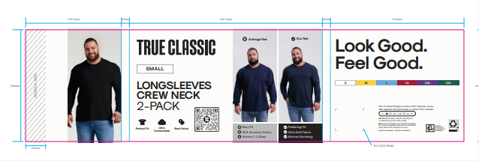 TCT4000 2件包 | S | 1440 |  | 1454 | 1454 | $0.12 | $174.53 | 2025-09-29
 |  |  |  |  |  | M | 4320 |  | 4363 | 4363 | $0.12 | $523.58
 |  |  |  |  |  | L | 10080 |  | 10181 | 10181 | $0.12 | $1,221.70
 |  |  |  |  |  | XL | 12960 |  | 13090 | 13090 | $0.12 | $1,570.75
 |  |  |  |  |  | 2XL | 7200 |  | 7272 | 7272 | $0.12 | $872.64
 |  |  |  |  |  | 3XL | 1440 |  | 1454 | 1454 | $0.12 | $174.53
PO1377KYWS |  | 内衬板 | 22.6x26.6cm |  |  | 通码 | 92160 | 69379 | 23009 | 23009 | $0.076 | $1,748.67 | 2025-09-29
PO1381KYWS |  | 内衬板 | 22.6x26.6cm |  |  | 通码 | 96000 | 2021 | 94919 | 94919 | $0.076 | $7,213.83 | 2025-09-29
PO1382KYWS |  | 内衬板 | 22.6x26.6cm |  |  | 通码 | 37440 |  | 37814 | 37814 | $0.076 | $2,873.89 | 2025-09-29
 |  |  |  |  |  |  |  |  |  | 312198 |  | $39,179.11

